Sheet1
 |  | PP | pdf | Word |  | Toiminto: siirto/ei siirto | Tehty/- | <-- | Siniset alasvetolaatikot: mitä tehdään tiedoston kanssa ja onko tehty vai ei
1hello_world
 | 1EkaSpringBootProjekti s2023 Eclipse | x | x |  |  | ei siirto | -
 | how to check java version |  | x | x |  | siirto | -
 | HowToCreateSpringBootProject Eclipse |  | x | x |  | ei siirto | -
 | Install_JDK |  |  | x |  | ei siirto | - |  |  | Kuvakaappaus versiosta 4.3.2025:
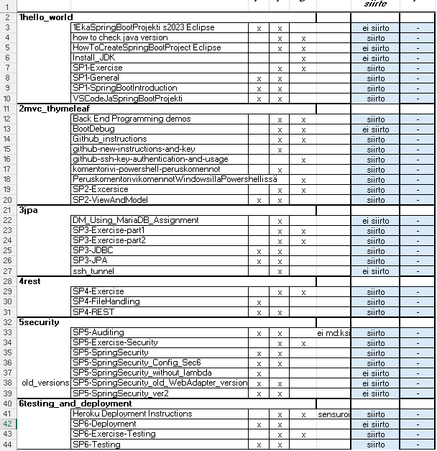
 | SP1-Exercise |  | x | x |  | siirto | -
 | SP1-General | x | x |  |  | siirto | -
 | SP1-SpringBootIntroduction | x | x |  |  | siirto | -
 | VSCodeJaSpringBootProjekti | x | x |  |  | siirto | -
2mvc_thymeleaf
 | Back End Programming demos |  | x | x |  | siirto | -
 | BootDebug |  | x | x |  | ei siirto | -
 | Github_instructions |  | x | x |  | siirto | -
 | github-new-instructions-and-key |  | x |  |  | siirto | -
 | github-ssh-key-authentication-and-usage |  |  | x |  | siirto | -
 | komentorivi-powershell-peruskomennot |  | x |  |  | siirto | -
 | PeruskomentorivikomennotWindowsillaPowershellissä |  |  | x |  | siirto | -
 | SP2-Excersice |  | x | x |  | siirto | -
 | SP2-ViewAndModel | x | x |  |  | siirto | -
3jpa
 | DM_Using_MariaDB_Assignment |  | x |  |  | ei siirto | -
 | SP3-Exercise-part1 |  | x | x |  | siirto | -
 | SP3-Exercise-part2 |  | x | x |  | siirto | -
 | SP3-JDBC | x | x |  |  | siirto | -
 | SP3-JPA | x | x |  |  | siirto | -
 | ssh_tunnel |  | x |  |  | ei siirto | -
4rest
 | SP4-Exercise |  | x | x |  | siirto | -
 | SP4-FileHandling | x |  |  |  | siirto | -
 | SP4-REST | x | x |  |  | siirto | -
5security
 | SP5-Auditing | x | x |  | ei md:ksi | siirto | -
 | SP5-Exercise-Security |  | x | x |  | siirto | -
 | SP5-SpringSecurity | x | x |  |  | siirto | -
 | SP5-SpringSecurity_Config_Sec6 | x | x |  |  | siirto | -
 | SP5-SpringSecurity_without_lambda | x |  |  |  | ei siirto | -
old_versions | SP5-SpringSecurity_old_WebAdapter_version | x | x |  |  | ei siirto | -
 | SP5-SpringSecurity_ver2 | x | x |  |  | ei siirto | -
6testing_and_deployment
 | Heroku Deployment Instructions |  | x | x | sensuroi | siirto | -
 | SP6-Deployment | x | x |  |  | ei siirto | -
 | SP6-Exercise-Testing |  | x | x |  | siirto | -
 | SP6-Testing | x | x |  |  | siirto | -

